Atividade I
Trajetória de uma Partícula
Nesta atividade vocês irão analisar um conjunto de pontos da trajetória de uma partícula. |  |  |  | 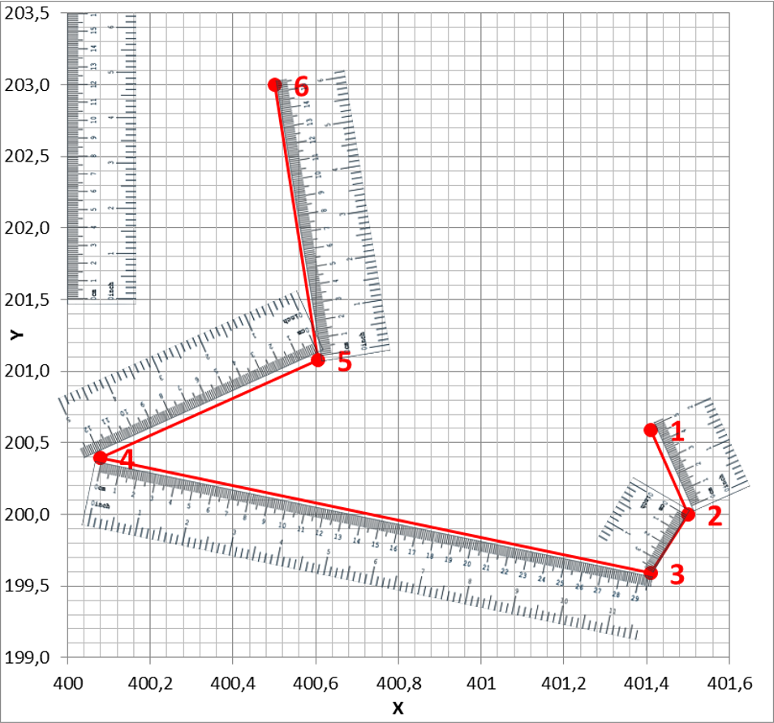

1º PASSO: Determinação das distâncias percorridas pela partícula.

Inicialmente, utilizando as réguas contidas no gráfico feito com os dados ao lado, vocês deverão medir as distâncias percorridas pela partícula. Como vocês utilizaram as réguas, os valores estão em centrímetros é necessário converte-los para pixel. Para isso utilizem a TABELA PARA COVERSÃO ao lado e em seguida insira o resultado na Tabela 1 contida no 2º Passo. | Posição | X | Y
 | 1 | 401.409 | 200.6
 | 2 | 401.5 | 200.0
 | 3 | 401.409 | 199.6
 | 4 | 400.079 | 200.4
 | 5 | 400.605 | 201.1
 | 6 | 400.5 | 203.0

 |  | TABELA PARA CONVERSÃO
 |  | PIXEL | CM
 |  | 1 | 0.125

2º PASSO: Calcular as velocidades a partir dos valores das distâncias e do tempo e inserir na tabela ao lado. |  | Trajeto entre Posição | Distância (pixels) | Tempo (s) | Velocidade (pixels/s)

 |  | de 1 a 2 |  | 0.071
 |  | de 2 a 3 |  | 0.071
 |  | de 3 a 4 |  | 0.071
 |  | de 4 a 5 |  | 0.071
 |  | de 5 a 6 |  | 0.071

Quantidade de Partículas versus Intervalo de velocidades
de 200 a 450
de 451 a 750
de 751 a 1000
de 1001 a 1450
de 1451 a 4000
3º PASSO: A partir dos resultados obtidos para as velocidades na tabela acima vocês deverão preencher a tabela ao lado, agrupando as velocidades nos intervalos sugeridos. Observem o comportamento do gráfico ao lado. |  | Intervalo de velocidades | Quantidade de Partículas
 |  | de 200 a 450
 |  | de 451 a 750
 |  | de 751 a 1000
 |  | de 1001 a 1450
 |  | de 1451 a 4000

Atividade II
Trajetória de uma Partícula
Agora que vocês aprenderam a calcular as distâncias e velocidades de um pequeno trecho da trajetória da partícula, vamos a segunda etapa da nossa atividade. Esta atividade baseia-se no mesmo princípio da atividade anterior, em que vocês irão determinar as distâncias e velocidades da partícula, mas dessa vez o faremos para um número maior de pontos.

1º PASSO: Determinação das distâncias e velocidades da partícula.

Posição | X | Y | Distância (pixels) | Tempo (s) | Velocidade (pixels/s) | 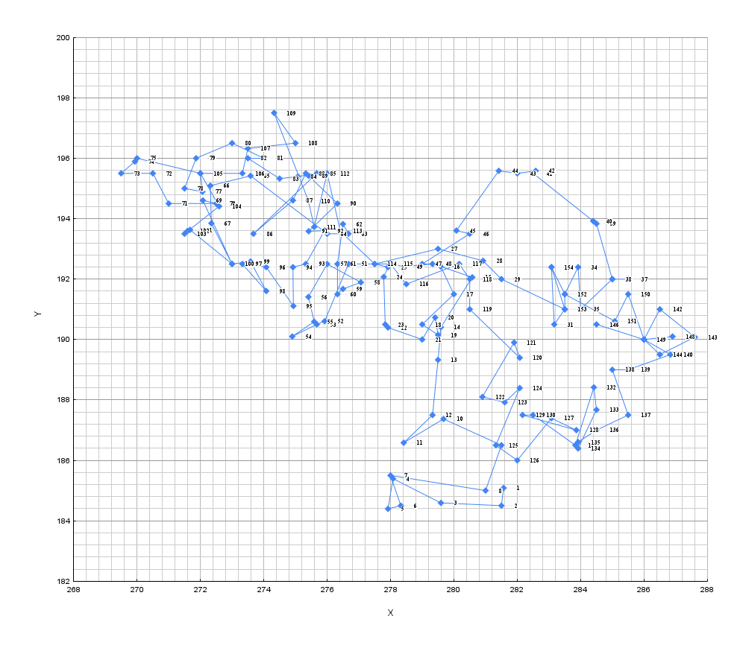

1 | 281.57 | 185.09 |  | 0.071
2 | 281.50 | 184.50 |  | 0.071
3 | 279.59 | 184.59 |  | 0.071
4 | 278.08 | 185.40 |  | 0.071
5 | 277.92 | 184.40 |  | 0.071
6 | 278.33 | 184.50 |  | 0.071
7 | 278.00 | 185.50 |  | 0.071
8 | 281.00 | 185.00 |  | 0.071
9 | 281.50 | 186.50 |  | 0.071
10 | 279.67 | 187.37 |  | 0.071
11 | 278.42 | 186.58 |  | 0.071
12 | 279.33 | 187.50 |  | 0.071
13 | 279.50 | 189.33 |  | 0.071
14 | 279.59 | 190.41 |  | 0.071
15 | 280.58 | 192.06 |  | 0.071
16 | 279.58 | 192.42 |  | 0.071
17 | 280.00 | 191.50 |  | 0.071
18 | 279.00 | 190.50 |  | 0.071
19 | 279.50 | 190.15 |  | 0.071
20 | 279.41 | 190.73 |  | 0.071
21 | 279.00 | 190.00 |  | 0.071
22 | 277.92 | 190.40 |  | 0.071
23 | 277.83 | 190.50 |  | 0.071
24 | 277.79 | 192.07 |  | 0.071
25 | 277.92 | 192.40 |  | 0.071
26 | 277.50 | 192.50 |  | 0.071
27 | 279.50 | 193.00 |  | 0.071
28 | 280.92 | 192.61 |  | 0.071
29 | 281.50 | 192.00 |  | 0.071
30 | 283.50 | 191.00 |  | 0.071
31 | 283.17 | 190.50 |  | 0.071
32 | 283.08 | 192.40 |  | 0.071
33 | 283.50 | 191.50 |  | 0.071
34 | 283.92 | 192.40 |  | 0.071
35 | 284.00 | 191.00 |  | 0.071
36 | 285.00 | 192.00 |  | 0.071
37 | 285.50 | 192.00 |  | 0.071 |  | 2º PASSO: Após calcular as velocidades das partículas e inserir na tabela acima , o grupo terá que agrupar essas velocidades de acordo com os intervalos sugeridos na tabela abaixo.
38 | 285.00 | 192.00 |  | 0.071
39 | 284.50 | 193.83 |  | 0.071
40 | 284.40 | 193.92 |  | 0.071
41 | 282.50 | 195.50 |  | 0.071
42 | 282.58 | 195.58 |  | 0.071
43 | 282.00 | 195.50 |  | 0.071
44 | 281.42 | 195.58 |  | 0.071
45 | 280.08 | 193.61 |  | 0.071
46 | 280.50 | 193.50 |  | 0.071 |  | Classificação das velocidades | Intervalo de velocidades | Quantidade de Partículas
Quantidade de Partículas versus Intervalos de Velocidades
 | Quantidade de Partículas
entre 0,1 e 4,6
entre 4,7 e 8,8
entre 8,9 e 13,1
entre 14,3 e 19,6
entre 19,7 e 25,4
entre 25,6 e 30,9
entre 30,1 e 36,3
entre 36,4 e 44,0
47 | 279.00 | 192.50 |  | 0.071
48 | 279.33 | 192.50 |  | 0.071 |  |  | entre 0,1 e 4,6
49 | 278.42 | 192.42 |  | 0.071 |  |  | entre 4,7 e 8,8
50 | 278.00 | 192.50 |  | 0.071 |  |  | entre 8,9 e 13,1
51 | 276.67 | 192.50 |  | 0.071 |  |  | entre 14,3 e 19,6
52 | 275.92 | 190.61 |  | 0.071 |  |  | entre 19,7 e 25,4
53 | 275.67 | 190.50 |  | 0.071 |  |  | entre 25,6 e 30,9
54 | 274.90 | 190.10 |  | 0.071 |  |  | entre 30,1 e 36,3
55 | 275.59 | 190.59 |  | 0.071 |  |  | entre 36,4 e 44,0
56 | 275.41 | 191.41 |  | 0.071
57 | 276.00 | 192.50 |  | 0.071
58 | 277.07 | 191.89 |  | 0.071
 | 276.50 | 191.67 |  | 0.071
60 | 276.33 | 191.50 |  | 0.071
61 | 276.33 | 192.50 |  | 0.071
62 | 276.50 | 193.82 |  | 0.071
63 | 276.67 | 193.50 |  | 0.071
64 | 276.00 | 193.50 |  | 0.071
65 | 273.58 | 195.42 |  | 0.071
66 | 272.32 | 195.09 |  | 0.071
67 | 272.35 | 193.85 |  | 0.071
68 | 273.00 | 192.50 |  | 0.071
69 | 272.08 | 194.61 |  | 0.071
70 | 272.50 | 194.50 |  | 0.071
71 | 271.00 | 194.50 |  | 0.071
72 | 270.50 | 195.50 |  | 0.071
73 | 269.50 | 195.50 |  | 0.071
74 | 269.94 | 195.89 |  | 0.071
75 | 270.00 | 196.00 |  | 0.071
76 | 272.00 | 195.50 |  | 0.071
77 | 272.07 | 194.89 |  | 0.071
78 | 271.50 | 195.00 |  | 0.071
79 | 271.86 | 196.00 |  | 0.071
80 | 273.00 | 196.50 |  | 0.071
81 | 274.00 | 196.00 |  | 0.071
82 | 273.50 | 196.00 |  | 0.071
83 | 274.50 | 195.33 |  | 0.071
84 | 275.08 | 195.40 |  | 0.071
85 | 275.67 | 195.50 |  | 0.071
86 | 273.67 | 193.50 |  | 0.071
87 | 274.92 | 194.61 |  | 0.071
88 | 275.33 | 195.50 |  | 0.071
89 | 275.42 | 195.42 |  | 0.071
90 | 276.33 | 194.50 |  | 0.071
91 | 275.42 | 193.58 |  | 0.071
92 | 275.92 | 193.61 |  | 0.071
93 | 275.33 | 192.50 |  | 0.071
94 | 274.92 | 192.40 |  | 0.071
95 | 274.94 | 191.11 |  | 0.071
96 | 274.08 | 192.40 |  | 0.071
97 | 273.33 | 192.50 |  | 0.071
98 | 274.08 | 191.61 |  | 0.071
99 | 273.58 | 192.58 |  | 0.071
100 | 273.00 | 192.50 |  | 0.071
101 | 271.67 | 193.63 |  | 0.071
102 | 271.59 | 193.59 |  | 0.071
103 | 271.50 | 193.50 |  | 0.071
104 | 272.59 | 194.41 |  | 0.071
105 | 272.00 | 195.50 |  | 0.071
106 | 273.33 | 195.50 |  | 0.071
107 | 273.50 | 196.33 |  | 0.071
108 | 275.00 | 196.50 |  | 0.071
109 | 274.33 | 197.50 |  | 0.071
110 | 275.41 | 194.59 |  | 0.071
111 | 275.59 | 193.73 |  | 0.071
112 | 276.00 | 195.50 |  | 0.071
113 | 276.42 | 193.58 |  | 0.071
114 | 277.50 | 192.50 |  | 0.071
115 | 278.00 | 192.50 |  | 0.071
116 | 278.50 | 191.83 |  | 0.071
117 | 280.17 | 192.50 |  | 0.071
118 | 280.50 | 192.00 |  | 0.071
119 | 280.50 | 191.00 |  | 0.071
120 | 282.08 | 189.40 |  | 0.071
121 | 281.90 | 189.90 |  | 0.071
122 | 280.90 | 188.10 |  | 0.071
123 | 281.61 | 187.92 |  | 0.071
124 | 282.08 | 188.40 |  | 0.071
125 | 281.33 | 186.50 |  | 0.071
126 | 282.00 | 186.00 |  | 0.071
127 | 283.08 | 187.40 |  | 0.071
128 | 283.86 | 187.00 |  | 0.071
129 | 282.17 | 187.50 |  | 0.071
130 | 282.50 | 187.50 |  | 0.071
131 | 283.83 | 186.50 |  | 0.071
132 | 284.42 | 188.42 |  | 0.071
133 | 284.50 | 187.67 |  | 0.071
134 | 283.92 | 186.40 |  | 0.071
135 | 283.92 | 186.61 |  | 0.071
136 | 284.50 | 187.00 |  | 0.071
137 | 285.50 | 187.50 |  | 0.071
138 | 285.00 | 189.00 |  | 0.071
139 | 285.50 | 189.00 |  | 0.071
140 | 286.83 | 189.50 |  | 0.071
141 | 286.00 | 190.00 |  | 0.071
142 | 286.50 | 191.00 |  | 0.071
143 | 287.61 | 190.08 |  | 0.071
144 | 286.50 | 189.50 |  | 0.071
145 | 286.00 | 190.00 |  | 0.071
146 | 284.50 | 190.50 |  | 0.071
147 | 286.00 | 190.00 |  | 0.071
148 | 286.90 | 190.10 |  | 0.071
149 | 286.00 | 190.00 |  | 0.071
150 | 285.50 | 191.50 |  | 0.071
151 | 285.08 | 190.61 |  | 0.071
152 | 283.50 | 191.50 |  | 0.071
153 | 283.50 | 191.00 |  | 0.071
154 | 283.08 | 192.40 |  | 0.071

